Jak to działa
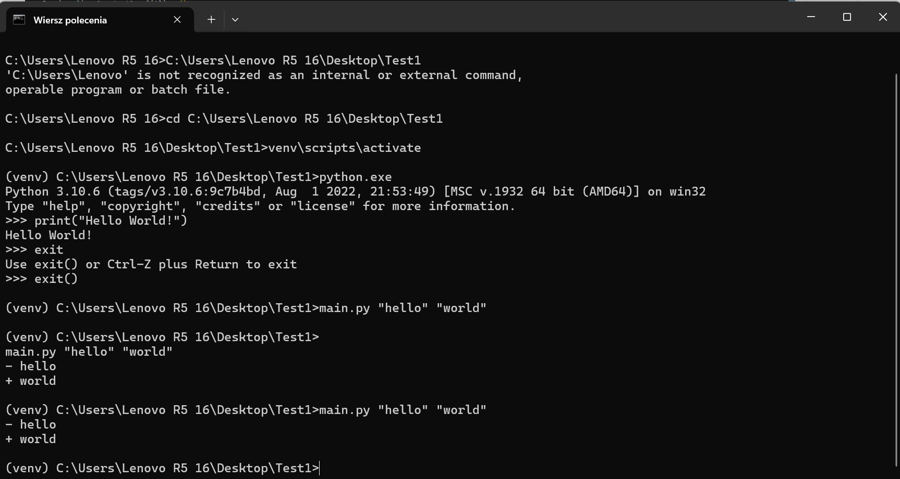
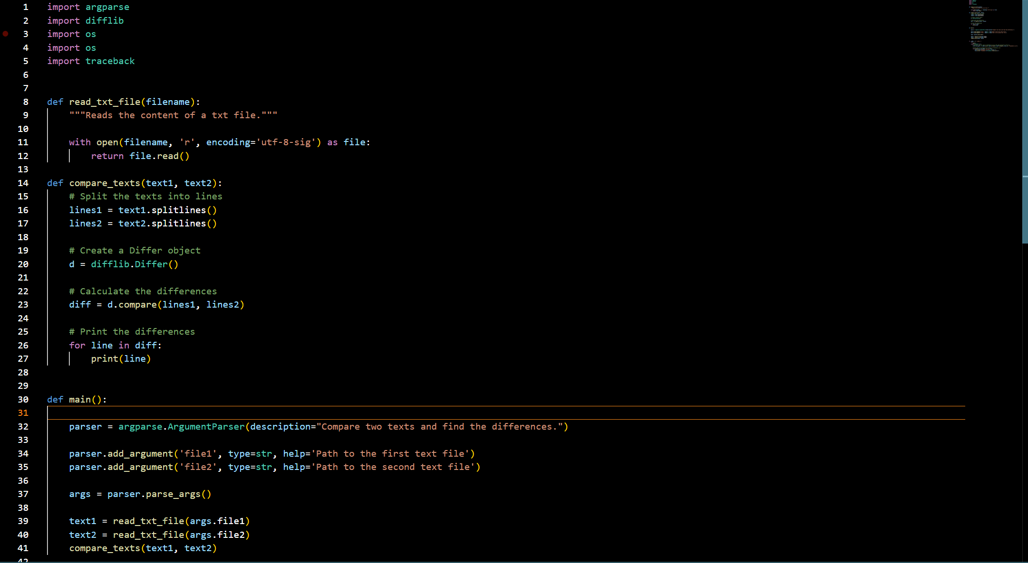

W skrócie idea to połączenie CML (Command Line App) z Excelem przez Shell object.
Kod do CML wygląda następująco (Zdj. 1)

Jeśli chcesz go odpalić to musisz:
a) Znaleźć ścieżkę dostępu do pliku
b) Zresetować venv (UWAGA! Tylko za pierwszym razem przy użyciu)
Aby zresetować venv - usuń stary ze swojego dysku - potem skopiuj to co jest na msg
c) Jak masz zresetowany venv to przez komendę:
main.py {text1} {text2}
Przy czym {text1} I {text2} to są argumenty, które funkcja przyjmuje.
W tym przypadku, żądane argumenty to będzie tekst, który będzie porównywany
(aka. Umowy bankowe)

Aby wykorzystać to w VBA, trzeba zrobić to samo tylko przez Shell Object, tylko
zamiast argument 1 I argument 2 użyć tekstu umów bankowych, potem wynik
zczytać z konsoli I wkleić do Excela.
Zamiast Shell Object można użyć Shell function, ale Shell function nie zatrzymuje
egzekucji kodu w Excelu, kiedy CML pracuje co może generować problemy.

 | Zdj. 1 | Skrypt w Pythonie.

Arkusz Wejściowy
1. Bank zobowiązuje się do prowadzenia na rzecz Posiadacza rachunku indywidualnego rachunku oszczędnościowo-rozliczeniowego <Konto z Lwem Komfort / Konto z Lwem Direct/ Konto z Lwem Mobi/Konto z Lwem Future> [zapis wariantowy, wystąpi tylko wybrana nazwa rachunku] w <PLN>, będącego rachunkiem płatniczym (dalej: „rachunek”) o numerze: 00 0000 0000 0000 0000 0000 0000 (w formacie NRB – płatności w kraju) PL00 0000 0000 0000 0000 0000 0000 (w formacie IBAN – płatności poza krajem) na warunkach określonych w niniejszej Umowie rachunku płatniczego (dalej: „Umowa rachunku”). W zakresie nieuregulowanym Umową rachunku – na warunkach określonych w: 1) Regulaminie świadczenia przez ING Bank Śląski S.A. usług w ramach prowadzenia rachunków płatniczych dla osób fizycznych (dalej: „Regulamin”), 2) Tabeli Opłat i Prowizji ING Banku Śląskiego Spółka Akcyjna dla osób fizycznych (dalej: „Tabela Opłat i Prowizji”), które są integralną częścią Umowy rachunku. 2. Strony zawierają Umowę rachunku na czas nieokreślony. 3. Posiadacz rachunku wskazuje w Umowie rachunku projekt wspierający zrównoważony rozwój, który ma być finansowo wspierany przez Bank. Posiadacz rachunku może wskazać w Umowie rachunku jeden projekt wybrany przez siebie z listy, prowadzonej przez Bank. 4. Bank finansowo wspiera projekt wybierany przez Posiadacza rachunku albo - w przypadkach, o których mowa w pkt. 11 - najczęściej wybierany przez klientów Banku. 5. Lista prowadzona przez Bank zawiera wykaz projektów, w tym najczęściej wybieranych przez klientów Banku, ich cele finansowe oraz podmioty, które je realizują w ramach prowadzonej działalności (dalej: „lista”). Lista ma charakter informacyjny. Zmiana listy nie wymaga aneksu do Umowy rachunku. Aktualna treść listy jest udostępniania na tablicy ogłoszeń w placówkach bankowych oraz na stronie internetowej Banku. 6. Bank finansowo wspiera projekt przelewając na rachunek bankowy realizującego go podmiotu kwotę wsp | 1. Bank zobowiązuje się do prowadzenia na rzecz Posiadacza rachunku indywidualnego rachunku oszczędnościowo-rozliczeniowego <Konto z Lwem Komfort / Konto z Lwem Direct/ Konto z Lwem Mobi/Konto z Lwem Future> [zapis wariantowy, wystąpi tylko wybrana nazwa rachunku] w <PLN>, będącego rachunkiem płatniczym (dalej: „rachunek”) o numerze: 00 0000 0000 0000 0000 0000 0000 (w formacie NRB – płatności w kraju) PL00 0000 0000 0000 0000 0000 0000 (w formacie IBAN – płatności poza krajem) na warunkach określonych w niniejszej Umowie rachunku płatniczego (dalej: „Umowa rachunku”). W zakresie nieuregulowanym Umową rachunku – na warunkach określonych w: 1) Regulaminie świadczenia przez ING Bank Śląski S.A. usług w ramach prowadzenia rachunków płatniczych dla osób fizycznych (dalej: „Regulamin”), 2) Tabeli Opłat i Prowizji ING Banku Śląskiego Spółka Akcyjna dla osób fizycznych (dalej: „Tabela Opłat i Prowizji”), które są integralną częścią Umowy rachunku. 2. Strony zawierają Umowę rachunku na czas nieokreślony. 3. Posiadacz rachunku wskazuje w Umowie rachunku projekt wspierający zrównoważony rozwój, który ma być finansowo wspierany przez Bank. Posiadacz rachunku może wskazać w Umowie rachunku jeden projekt wybrany przez siebie z listy, prowadzonej przez Bank. 4. Bank finansowo wspiera projekt wybierany przez Posiadacza rachunku albo - w przypadkach, o których mowa w pkt. 11 - najczęściej wybierany przez klientów Banku. 9. Bank dokonuje sprawdzenia czy cel finansowy projektu został osiągnięty każdego pierwszego dnia miesiąca, po dokonaniu przelewu kwoty wsparcia. O osiągnięciu celu finansowego Bank niezwłocznie powiadamia Posiadacza rachunku wzywając jednocześnie do wyboru - do końca bieżącego miesiąca - innego projektu z listy w miejsce dotychczasowego. Wskazanie innego projektu wymaga aneksu do Umowy rachunku zawartego w postaci elektronicznej w systemie bankowości elektronicznej. 10. Bank zastrzega sobie prawo do zaprzest

Kliknij

Porównywarka
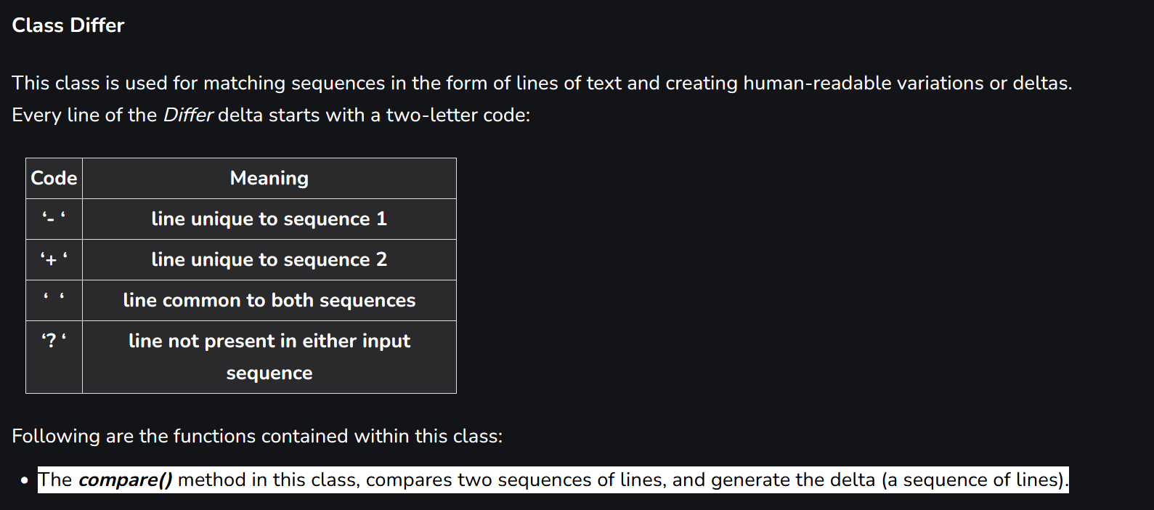
1. Na podstawie Wniosku o Kredyt z dnia #data złożenia Wniosku# oraz niniejszej Umowy Kredytu gotówkowego,
zwanej dalej Umową Kredytu, Bank udziela Kredytobiorcy Kredytu gotówkowego w kwocie #kwota kredytu# złotych
polskich, przeznaczonego na cel określony w ust. 3 niezwiązany z działalnością gospodarczą, zwanego dalej
Kredytem.
- 2. Całkowita Kwota Kredytu wynosi #wartość całkowitej kwoty kredytu# zł.
+ 2. Całkowita Kwota Kredytu Kredytu wynosi #wartość całkowitej kwoty kredytu# zł.
? ++++++++

3. Z zastrzeżeniem postanowień paragrafu 16, Bank stawia Kredyt do dyspozycji Kredytobiorcy w ciągu 5 dni roboczych
licząc od dnia zawarcia Umowy Kredytu, w następujący sposób:
1). pBank dokona przelewu środków w kwocie #kwota# zł na rachunek nr #nr rachunku do przelewu# tytułem spłaty
zobowiązania kredytowego Kredytobiorcy podlegającego konsolidacji,
- 2). Pozostałą część Kredytu, przeznaczoną na dowolny cel konsumpcyjny, tj. #kwota# zł, Bank
+ 2). qPozostałą część Kredytu, przeznaczoną na dowolny cel konsumpcyjny, tj. #kwota# zł, Bank
? +

r<<udostępni na rachunku nr #nr rachunku oszczędnościowo-rozliczeniowego# .>>
s<<udostępni na rachunku wskazanym w Potwierdzeniu otwarcia rachunku oszczędnościowo-rozliczeniowego. >>
t
- <<zgodnie z dyspozycją Kredytobiorcy, przeleje na rachunek bankowy o numerze #nr rachunku do
+ <<zgodnieeeeeeeeeee z dyspozycją Kredytobiorcy, przeleje na rachunek bankowy o numerze #nr rachunku do
? ++++++++++

- przelewu#. Welcome Sire!>>
+ przelewu#.>>
4. Informacja o udostępnieniu Kredytu przekazywana jest Kredytobiorcy telefonicznie lub w formie wiadomości e-mail | // Jak chcesz to trochę czytelniej, to możesz wejść w VBA edytor -> ImmediateWindow
lub wiadomości SMS bądź pisemnie. Po otrzymaniu niniejszej informacji Kredytobiorca zobowiązuje się niezwłocznie, | Sekwencja 1 (po lewej arkusza)
nie później jednak niż w terminie 14 dni od dnia zawarcia Umowy Kredytu, rozwiązać umowę/-y kredytu/-ów, na | Sekwencja 2 (po prawej arkusza)
mocy której/ych zaciągnął konsolidowane zobowiązania. Nie wywiązanie się z tego obowiązku uprawnia Bank do
wypowiedzenia Umowy Kredytu.
5. u<<Wykorzystanie Kredytu następuje poprzez realizację przelewów o których mowa w ust. 3. >>
v<<Wykorzystanie Kredytu następuje poprzez realizację przelewów o których mowa w ust. 3 oraz w formie
gotówkowej - w tym przy użyciu kart płatniczych wydawanych przez Bank - lub bezgotówkowej, w sposób określony
w Regulaminie2
, poprzez realizację dyspozycji do wysokości udzielonego Kredytu.>>
6. w<<Kredytobiorca przystępuje do #Ubezpieczenia Spłaty Kredytu dla Kredytobiorców Banku „Pakiet #nazwa pakietu
ubezpieczeniowego#” #. Warunki przystąpienia do Ubezpieczenia, zasady świadczenia ochrony ubezpieczeniowej
określają odpowiednio Deklaracja przystąpienia do Ubezpieczenia, która stanowi załącznik do Umowy Kredytu oraz
#„Ogólne Warunki Ubezpieczenia Spłaty Kredytu dla Kredytobiorców Banku”#. >>
+ Nowe dodatkowe zdanie z czapy dla testów, bo czemu nie hueheuheuheuehuehuehueuehuhe afs

